상품제안서
클레버 타키온 프로 65W 퀵차지3.0 고속 멀티충전기 | 상품코드: S02238

 |  |  |  |  |  |  | 02-713-8555 | www.synergygift.co.kr
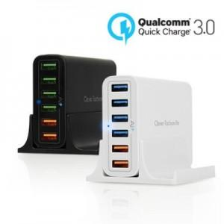

【상세/제작정보】 | 65W 13A 6포트 초고속 충전기

【인쇄/포장옵션】 | 풀칼라 / 포장지포장

【공급단가】 | 수량 | 50~ | 100~ | 300~ | 500~ | 1,000~
*VAT별도 | 단가 | 26,590원 | 26,180원 | 25,560원 | 24,540원 | 23,930원

【상품 URL】 | https://www.synergygift.co.kr:443/src/goods_detail.php?gdno=16114

